EV.G
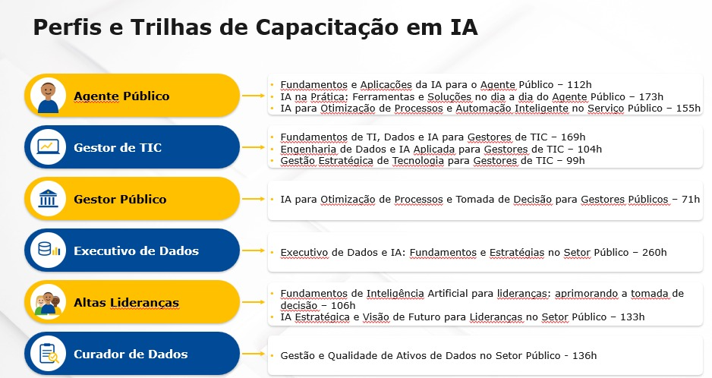
Trilhas de Capacitação lançadas até Junho/2026 - EV.G
PERFIL | PROGRAMA | LINK DE ACESSO | CURSOS DO PROGRAMA | Carga Horária (em horas) | CURSOS POR TRILHA | Carga Horária_TOTAL (em horas) | EIXOS | Carga Horária _EIXOS | QTD EIXOS | Carga Horária_TOTAL (em horas)
Agente Público | Fundamentos e Aplicações da IA para o Agente Público | Escola Virtual Gov | Inteligência Artificial Generativa | 2 | 9 | 112h | _ | _ | _ | _
 |  |  | Inteligência Artificial no Contexto do Serviço Púb... | 20
 |  |  | IA Generativo da Microsoft - Copilot | 2
 |  |  | Ética em IA | 2
 |  |  | A História da IA | 2
 |  |  | Inteligência Artificial para simplificar o dia a d... | 4
 |  |  | Novas Tecnologias para a Transformação Digital | 30
 |  |  | Internet das coisas (IoT) aplicada para resolução ... | 25
 |  |  | Desvendando a Inteligência Artificial na Administr... | 25
 | IA na Prática: Ferramentas e Soluções no dia a dia do Agente Público | Escola Virtual Gov | Inteligência Artificial para simplificar o dia a d... | 4 | 9 | 114 | Fundamentos e Consciência Crítica sobre o Uso da IA (https://www.escolavirtual.gov.br/secretaria/inscricao/47319) | 100 | 2 | 173
 |  |  | Inteligência Artificial no Contexto do Serviço Púb... | 20
 |  |  | Introdução à Lei Brasileira de Proteção de Dados P... | 10
 |  |  | Ética em IA | 2
 |  |  | Proteção de Dados Pessoais no Setor Público | 15 |  |  | Aplicações Práticas da IA na Rotina Administrativa (https://www.escolavirtual.gov.br/programa/319) | 73
 |  |  | Como implementar a LGPD: bases, mecanismos e proce... | 25
 |  |  | Automação de Processos através da RPA para Transfo... | 25
 |  |  | Colaboração com o Microsoft 365 | 5
 |  |  | IA - Aplicações no Governo Federal | 8
 | IA para Otimização de Processos e Automação Inteligente no Serviço Público | https://www.escolavirtual.gov.br/programa/365 | Capacitação em Governança de Dados | 25 | 11 | 131 | Fundamentos, Ética e Estratégia de Dados (https://www.escolavirtual.gov.br/secretaria/inscricao/47335) | 77 | 2 | 155
 |  |  | Inteligência Artificial no Contexto do Serviço Púb... | 20
 |  |  | Proteção de Dados Pessoais no Setor Público | 15
 |  |  | Ética em IA | 2
 |  |  | Inteligência Artificial para simplificar o dia a d... | 4
 |  |  | Automação de Processos através da RPA para Transfo... | 25 |  |  | Aplicações Práticas da IA na Rotina Administrativa (https://www.escolavirtual.gov.br/secretaria/inscricao/47337) | 78
 |  |  | IA Generativo da Microsoft - Copilot | 2
 |  |  | IA - Aplicações no Governo Federal | 8
 |  |  | Introdução à Ciência de Dados - Redes Complexas | 4
 |  |  | Como trabalhar e colaborar On-line | 6
 |  |  | Gestão da Inovação no Setor Público | 20

Altas Lideranças | Fundamentos de Inteligência Artificial para lideranças: aprimorando a tomada de decisão | Escola Virtual Gov | Análise de dados como suporte à tomada de decisão | 30 | 6 | 106 | _ | _ | _ | _
 |  |  | Desvendando a Inteligência Artificial na Administr... | 25
 |  |  | Storytelling com Dados para Comunicação Profission... | 25
 |  |  | Governo Data-Driven: transformação orientada por d... | 4
 |  |  | Inteligência Artificial no Contexto do Serviço Púb... | 20
 |  |  | Ética em IA | 2
 | IA Estratégica e Visão de Futuro para Lideranças no Setor Público | Escola Virtual Gov | Desvendando a Inteligência Artificial na Administr... | 25 | 5 | 108 | Visão Estratégica e Sistêmica de IA no Setor Público (https://www.escolavirtual.gov.br/secretaria/inscricao/47313) | 29 | 4 | 133
 |  |  | IA - Aplicações no Governo Federal | 8 |  |  | Prospecção de Cenários e Oportunidades com IA (https://www.escolavirtual.gov.br/secretaria/inscricao/47017) | 13
 |  |  | Governança de Dados na Transformação Digital | 25 |  |  | Formulação de Políticas Públicas e otimização de serviços em IA (https://www.escolavirtual.gov.br/secretaria/inscricao/46828) | 40
 |  |  | Transformação Digital no Serviço Público | 20
 |  |  | Liderança e Gestão De Equipes | 30 |  |  | Liderança, Protagonismo e Comunicação de Futuro (https://www.escolavirtual.gov.br/secretaria/inscricao/46615) | 51

Gestores de TIC | Fundamentos de TI, Dados e IA para Gestores de TIC | Escola Virtual Gov | Aprendendo com Python | 20 | 12 | 169 | _ | _ | _ | _
 |  |  | Fundamentos da Visão Computacional - IA do Azure | 5
 |  |  | Visão Geral da IA no Azure | 4
 |  |  | Planejamento da Contratação de Soluções de TIC | 20
 |  |  | Introdução à Ciência de Dados - Conceitos e Ferram... | 4
 |  |  | Processamento de Linguagem Natural | 4
 |  |  | Inovando na Gestão de Projetos | 25
 |  |  | Gestão de projetos | 10
 |  |  | Ética em IA | 2
 |  |  | Visualização de Dados Aplicada à Transformação Dig... | 25
 |  |  | Fundamentos da Segurança Cibernética - Introdução ... | 25
 |  |  | Segurança Cibernética: Controles 1 a 6 do CIS Cont... | 25
 | Engenharia de Dados e IA Aplicada para Gestores de TIC | Escola Virtual Gov | IA - Aplicações no Governo Federal | 8 | 3 | 32 | Análise e Consulta de Dados (https://www.escolavirtual.gov.br/secretaria/inscricao/46883) | 44 | 4 | 104
 |  |  | Aprendendo com Python | 20 |  |  | Fundamentos de Ciência de Dados (https://www.escolavirtual.gov.br/secretaria/inscricao/47124) | 4
 |  |  | Introdução à Ciência de Dados - Conceitos e Ferram... | 4 |  |  | Engenharia de Dados (https://www.escolavirtual.gov.br/secretaria/inscricao/46649) | 24
 |  |  |  |  |  |  | Inteligência Artificial, Machine Learning e Aplicações Éticas (https://www.escolavirtual.gov.br/secretaria/inscricao/46510) | 32
 | Gestão Estratégica de Tecnologia para Gestores de TIC | https://www.escolavirtual.gov.br/programa/362 | Gestão de projetos | 10 | 5 | 90 | IA e Gestão de Projetos (https://www.escolavirtual.gov.br/secretaria/inscricao/46701) | 16 | 2 | 99
 |  |  | Planejamento da Contratação de Soluções de TIC | 20
 |  |  | Fiscalização e Gestão de Contratos de TIC | 20 |  |  | Contratando soluções de TIC (https://www.escolavirtual.gov.br/secretaria/inscricao/46876) | 83
 |  |  | Análise de riscos para contratações de TIC | 20
 |  |  | Termo de Referência ou Projeto Básico para a Contr... | 20

Executivo de Dados | Executivo de Dados e IA: Fundamentos e Estratégias no Setor Público | Escola Virtual Gov | Governança de Dados | 30 | 14 | 248 | Fundamentos para Governança e Cultura de Dados (https://www.escolavirtual.gov.br/secretaria/inscricao/46619) | 135 | 2 | 260
 |  |  | Capacitação em Governança de Dados | 25
 |  |  | Governo Integrado: Como Construí-lo? | 25
 |  |  | Introdução à Ciência de Dados - Conceitos e Ferram... | 4
 |  |  | Proteção de Dados Pessoais no Setor Público | 15
 |  |  | Governo Data-Driven: transformação orientada por d... | 4
 |  |  | Storytelling com Dados para Comunicação Profission... | 25
 |  |  | Governo Aberto: Transparência e Dados Abertos | 10
 |  |  | Planejamento Estratégico para Organizações Pública... | 25
 |  |  | Análise de dados como suporte à tomada de decisão | 30
 |  |  | Visualização de Dados Aplicada à Transformação Dig... | 25 |  |  | Aplicações Estratégicas em Dados e IA (https://www.escolavirtual.gov.br/secretaria/inscricao/46640) | 125
 |  |  | Ética em IA | 2
 |  |  | Inteligência Artificial no Contexto do Serviço Púb... | 20
 |  |  | IA - Aplicações no Governo Federal | 8

Gestor Público | IA para Otimização de Processos e Tomada de Decisão para Gestores Públicos | https://www.escolavirtual.gov.br/programa/361 | IA - Aplicações no Governo Federal | 8 | 6 | 49 | Fundamentos da IA para o Diagnóstico de Oportunidades (https://www.escolavirtual.gov.br/secretaria/inscricao/46875) | 14 | 4 | 71
 |  |  | Princípios do Design Thinking e Inovação em Govern... | 10 |  |  | Identificando Oportunidades e a Qualidade dos Dados (https://www.escolavirtual.gov.br/secretaria/inscricao/46868) | 14
 |  |  | Engenharia de prompt eficaz para servidores públic... | 2 |  |  | Ferramentas de IA para Gestão do Dia a Dia (https://www.escolavirtual.gov.br/secretaria/inscricao/46867) | 8
 |  |  | Ética em IA | 2
 |  |  | Introdução à Ciência de Dados - Tratamento de Dado... | 2 |  |  | Análise de Dados e Tomada de Decisão com IA (https://www.escolavirtual.gov.br/secretaria/inscricao/46864) | 35
 |  |  | Introdução ao Pensamento de Futuros na Gestão Públ... | 25

Curador de Dados | Gestão e Qualidade de Ativos de Dados no Setor Público | Escola Virtual Gov | Ética em IA | 2 | 9 | 113 | Diretrizes Éticas e Responsabilidade no Uso de IA (https://www.escolavirtual.gov.br/secretaria/inscricao/47341) | 32 | 3 | 136
 |  |  | Inteligência Artificial no Contexto do Serviço Púb... | 20
 |  |  | IA - Aplicações no Governo Federal | 8
 |  |  | Capacitação em Governança de Dados | 25 |  |  | Fundamentos de Governança de Dados (https://www.escolavirtual.gov.br/secretaria/inscricao/47342) | 66
 |  |  | Introdução à Ciência de Dados - Conceitos e Ferram... | 4
 |  |  | Governo Data-Driven: transformação orientada por d... | 4
 |  |  | Proteção de Dados Pessoais no Setor Público | 15 |  |  | Compartilhamento de Dados (https://www.escolavirtual.gov.br/secretaria/inscricao/47343) | 38
 |  |  | Governo Integrado: Como Construí-lo? | 25
 |  |  | Governo Aberto: Transparência e Dados Abertos | 10

